Titel
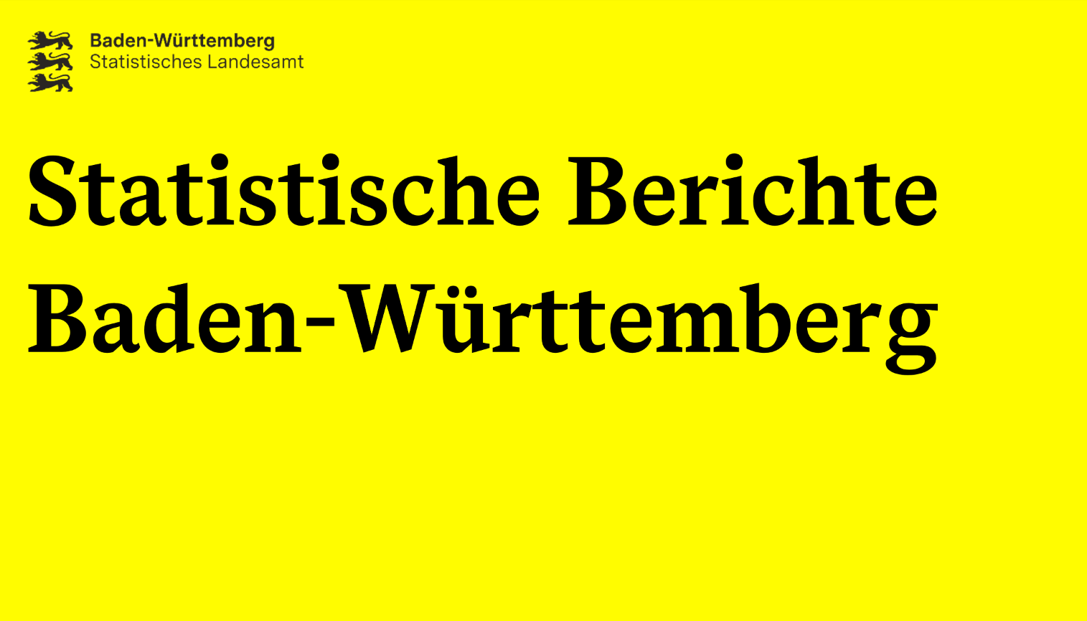
Handel und Gastgewerbe
Artikel-Nr. 3551 25012
G IV 1-m 12/25

Fachauskünfte:
Tourismus@stala.bwl.de

2026-02-18
Tourismus Baden-Württembergs im Dezember 2025
– mit Fortschreibung –

Herausgeber und Vertrieb: Statistisches Landesamt Baden-Württemberg Raiffeisenplatz 5, 70736 Fellbach
Telefon (0711) 641-2866, Fax (0711) 641-134062
E-Mail:
poststelle@stala.bwl.de
Internet:
www.statistik-bw.de
© Statistisches Landesamt Baden-Württemberg, Fellbach, 2026. Vervielfältigung und Verbreitung, auch auszugsweise, mit Quellenangabe gestattet.

Schaubild01
Inhalt

Schaubild01
Übernachtungen in Baden-Württemberg 2014 bis 2025
Jahr | Übernachtungen in Mio.
2014 | 49.1
2015 | 50.8
2016 | 52.0
2017 | 52.9
2018 | 54.9
2019 | 57.2
2020 | 34.2
2021 | 35.6
2022 | 52.3
2023 | 57.5
2024 | 58.9
2025 | 58.7

Schaubild02
Inhalt

Schaubild02
Übernachtungen in Baden-Württemberg 2024 und 2025 nach Monaten
Monat | 2024 | 2025
Jan | 3.2 | 3.1
Feb | 3.5 | 3.2
Nrz | 4.3 | 4.0
Apr | 4.7 | 4.9
Mai | 5.6 | 5.6
Jun | 5.5 | 5.8
Jul | 6.5 | 6.4
Aug | 6.7 | 6.7
Sep | 5.6 | 5.6
Okt | 5.5 | 5.4
Nov | 4.0 | 4.0
Dez | 3.8 | 3.9

